Tabel
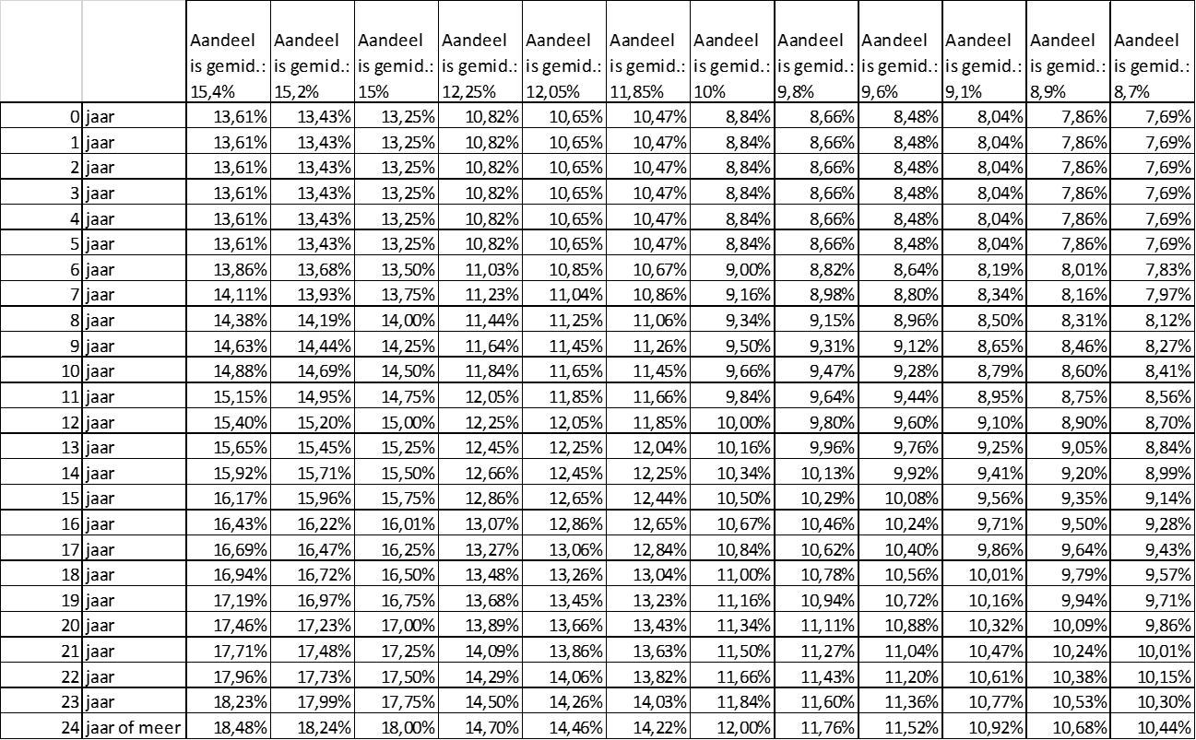
 | 1 | 2 | 3 | 4 | 5 | 6 | 7 | 8 | 9 | 10 | 11 | 12 | 13 | 14 | 15 | 16 | 17
 |  | Netto inkomen
 | Categorie | 4 | 3 | 2 | 1 | 4 | 3 | 2 | 1 | 4 | 3 | 2 | 1 | 4 | 3 | 2 | 1
 | # kids | 1 | 1 | 1 | 1 | 2 | 2 | 2 | 2 | 3 | 3 | 3 | 3 | 4 | 4 | 4 | 4
1 | 99 | 41 | 31 | 21 | 11 | 42 | 32 | 22 | 12 | 43 | 33 | 23 | 13 | 44 | 34 | 24 | 14
2 | leeftijd | 15.20% | 15.40% | 15.20% | 15.00% | 12.05% | 12.25% | 12.05% | 11.85% | 9.80% | 10.00% | 9.80% | 9.60% | 8.90% | 9.10% | 8.90% | 8.70%
3 | 0 | 13.43% | 13.61% | 13.43% | 13.25% | 10.65% | 10.82% | 10.65% | 10.47% | 8.66% | 8.83% | 8.66% | 8.48% | 7.86% | 8.04% | 7.86% | 7.69%
4 | 1 | 13.43% | 13.26% | 13.43% | 13.25% | 10.65% | 10.82% | 10.65% | 10.47% | 8.66% | 8.83% | 8.66% | 8.48% | 7.86% | 8.04% | 7.86% | 7.69%
5 | 2 | 13.43% | 13.26% | 13.43% | 13.25% | 10.65% | 10.82% | 10.65% | 10.47% | 8.66% | 8.83% | 8.66% | 8.48% | 7.86% | 8.04% | 7.86% | 7.69%
6 | 3 | 13.43% | 13.26% | 13.43% | 13.25% | 10.65% | 10.82% | 10.65% | 10.47% | 8.66% | 8.83% | 8.66% | 8.48% | 7.86% | 8.04% | 7.86% | 7.69%
7 | 4 | 13.43% | 13.26% | 13.43% | 13.25% | 10.65% | 10.82% | 10.65% | 10.47% | 8.66% | 8.83% | 8.66% | 8.48% | 7.86% | 8.04% | 7.86% | 7.69%
8 | 5 | 13.43% | 13.26% | 13.43% | 13.25% | 10.65% | 10.82% | 10.65% | 10.47% | 8.66% | 8.83% | 8.66% | 8.48% | 7.86% | 8.04% | 7.86% | 7.69%
9 | 6 | 13.68% | 13.86% | 13.68% | 13.50% | 10.85% | 11.03% | 10.85% | 10.67% | 8.82% | 9.00% | 8.82% | 8.64% | 8.01% | 8.19% | 8.01% | 7.83% | Categorie |  | 2 | 3,505.00 € | =Blad1!C24
10 | 7 | 13.93% | 14.12% | 13.93% | 13.75% | 11.05% | 11.23% | 11.05% | 10.86% | 8.98% | 9.17% | 8.98% | 8.80% | 8.16% | 8.34% | 8.16% | 7.97% | #kids |  | 1
11 | 8 | 14.19% | 14.37% | 14.19% | 14.00% | 11.25% | 11.43% | 11.25% | 11.06% | 9.15% | 9.33% | 9.15% | 8.96% | 8.31% | 8.49% | 8.31% | 8.12% | match |  | 21
12 | 9 | 14.44% | 14.63% | 14.44% | 14.25% | 11.45% | 11.64% | 11.45% | 11.26% | 9.31% | 9.50% | 9.31% | 9.12% | 8.46% | 8.65% | 8.46% | 8.27% | kind | 1 | 1 | 13.43%
13 | 10 | 14.69% | 14.89% | 14.69% | 14.50% | 11.65% | 11.84% | 11.65% | 11.45% | 9.47% | 9.67% | 9.47% | 9.28% | 8.60% | 8.80% | 8.60% | 8.41% | kind | 2 | 0 | 0.00%
14 | 11 | 14.95% | 15.14% | 14.95% | 14.75% | 11.85% | 12.05% | 11.85% | 11.65% | 9.64% | 9.83% | 9.64% | 9.44% | 8.75% | 8.95% | 8.75% | 8.56% | kind | 3 | 0 | 0.00%
15 | 12 | 15.20% | 15.40% | 15.20% | 15.00% | 12.05% | 12.25% | 12.05% | 11.85% | 9.80% | 10.00% | 9.80% | 9.60% | 8.90% | 9.10% | 8.90% | 8.70% | kind | 4 | 0 | 0.00%
16 | 13 | 15.45% | 15.66% | 15.45% | 15.25% | 12.25% | 12.45% | 12.25% | 12.05% | 9.96% | 10.17% | 9.96% | 9.76% | 9.05% | 9.25% | 9.05% | 8.84% |  |  |  | 13.43%
17 | 14 | 15.71% | 15.91% | 15.71% | 15.50% | 12.45% | 12.66% | 12.45% | 12.25% | 10.13% | 10.33% | 10.13% | 9.92% | 9.20% | 9.40% | 9.20% | 8.99%
18 | 15 | 15.96% | 16.17% | 15.96% | 15.75% | 12.65% | 12.86% | 12.65% | 12.44% | 10.29% | 10.50% | 10.29% | 10.08% | 9.34% | 9.55% | 9.34% | 9.13%
19 | 16 | 16.22% | 16.43% | 16.22% | 16.00% | 12.85% | 13.07% | 12.85% | 12.64% | 10.45% | 10.67% | 10.45% | 10.24% | 9.49% | 9.71% | 9.49% | 9.28%
20 | 17 | 16.47% | 16.68% | 16.47% | 16.25% | 13.05% | 13.27% | 13.05% | 12.84% | 10.62% | 10.83% | 10.62% | 10.40% | 9.64% | 9.86% | 9.64% | 9.43%
21 | 18 | 16.72% | 16.94% | 16.72% | 16.50% | 13.25% | 13.47% | 13.25% | 13.03% | 10.78% | 11.00% | 10.78% | 10.56% | 9.79% | 10.01% | 9.79% | 9.57%
22 | 19 | 16.97% | 17.20% | 16.97% | 16.75% | 13.46% | 13.68% | 13.46% | 13.23% | 10.94% | 11.17% | 10.94% | 10.72% | 9.94% | 10.16% | 9.94% | 9.72%
23 | 20 | 17.23% | 17.45% | 17.23% | 17.00% | 13.66% | 13.88% | 13.66% | 13.43% | 11.11% | 11.33% | 11.11% | 10.88% | 10.09% | 10.31% | 10.09% | 9.86%
24 | 21 | 17.48% | 17.71% | 17.48% | 17.25% | 13.86% | 14.09% | 13.86% | 13.63% | 11.27% | 11.50% | 11.27% | 11.04% | 10.23% | 10.46% | 10.23% | 10.00%
25 | 22 | 17.73% | 17.97% | 17.73% | 17.50% | 14.06% | 14.29% | 14.06% | 13.83% | 11.43% | 11.67% | 11.43% | 11.20% | 10.38% | 10.62% | 10.38% | 10.15%
26 | 23 | 17.99% | 18.22% | 17.99% | 17.75% | 14.26% | 14.50% | 14.26% | 14.02% | 11.60% | 11.83% | 11.60% | 11.36% | 10.53% | 10.77% | 10.53% | 10.29%
27 | 24 | 18.24% | 18.48% | 18.24% | 18.00% | 14.46% | 14.70% | 14.46% | 14.22% | 11.76% | 12.00% | 11.76% | 11.52% | 10.68% | 10.92% | 10.68% | 10.44%

 |  |  | =< 2.000 €/mnd |  |  | CAT 1
 |  |  | 2.001 tot =< 4.500 €/mnd |  |  | CAT 2
 |  |  | 4.501 tot =< 6.000 €/mnd |  |  | CAT 3
 |  |  | > 6.000 €/mnd |  |  | CAT 4

